界面&功能
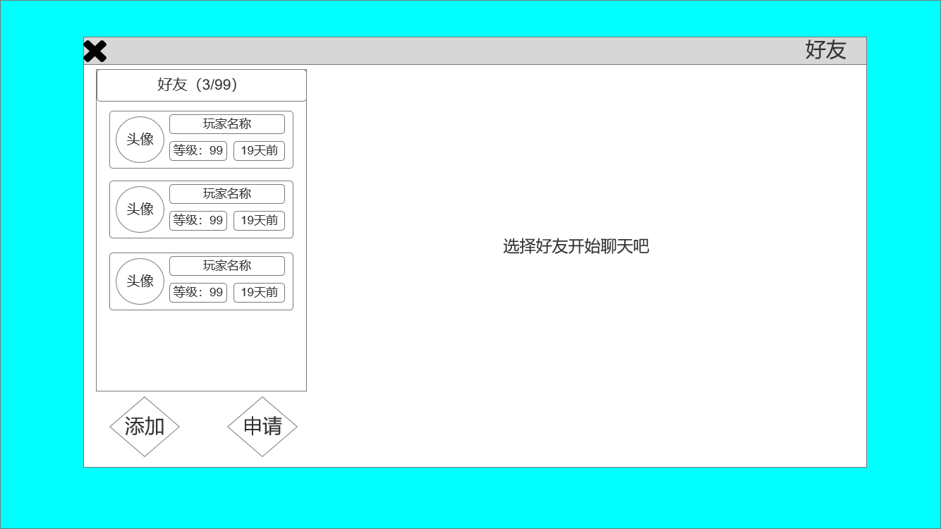
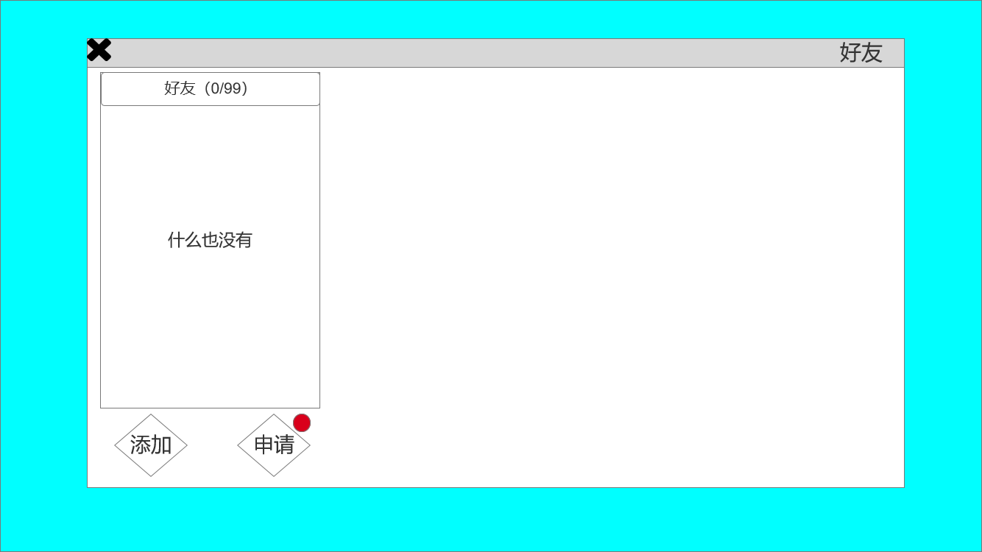
界面相关

 | 好友初始页面
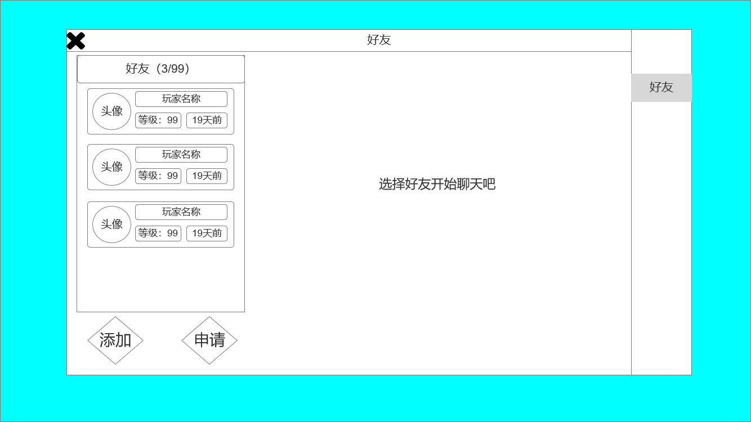

1
 |  | 1、显示当前拥有的好友和在线好友（在线好友/全部好友）。
 |  | 2、一级页签
 |  | 3、好友列表
2
 |  | ▶ | 展示玩家信息框，展示玩家头像、玩家名称、等级、最后一次登陆时间
 |  | ▶ | 可向下滑动
 |  | ▶ | 点击头像会弹出“玩家操作界面”，下方有详细界面
 |  | 4、按钮
 |  | ▶ | 添加：根据玩家名称搜索玩家，添加好友；或添加推荐好友，下方有详细界面
 |  | ▶ | 申请：展示其他玩家向你发送的好友申请，下方有详细界面
 |  | 5、空白界面，文字提示”选择好友开始聊天吧“

3

5

4

2
 | 选中好友界面

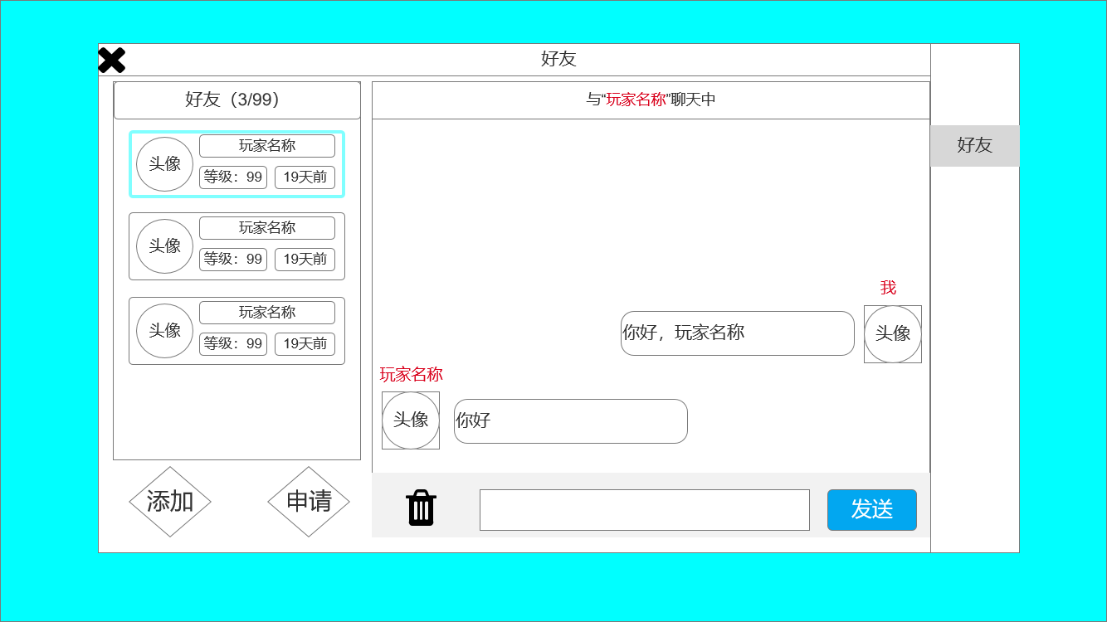
 |  | 1、展示玩家信息栏的选中效果
 |  | 2、聊天框
 |  | ▶ | 聊天框标题显示玩家名字。
 |  | ▶ | 显示发送成功的消息，由玩家头像（需要一个方框背景）和一个话框组成，如图
 |  | 3、按钮
 |  | ▶ | 显示信息输入框、发送按钮
1
 |  | ▶ | 删除按钮(需要一个垃圾桶图标)，点击后清空聊天记录

3

 |  | 、

 | 无好友界面

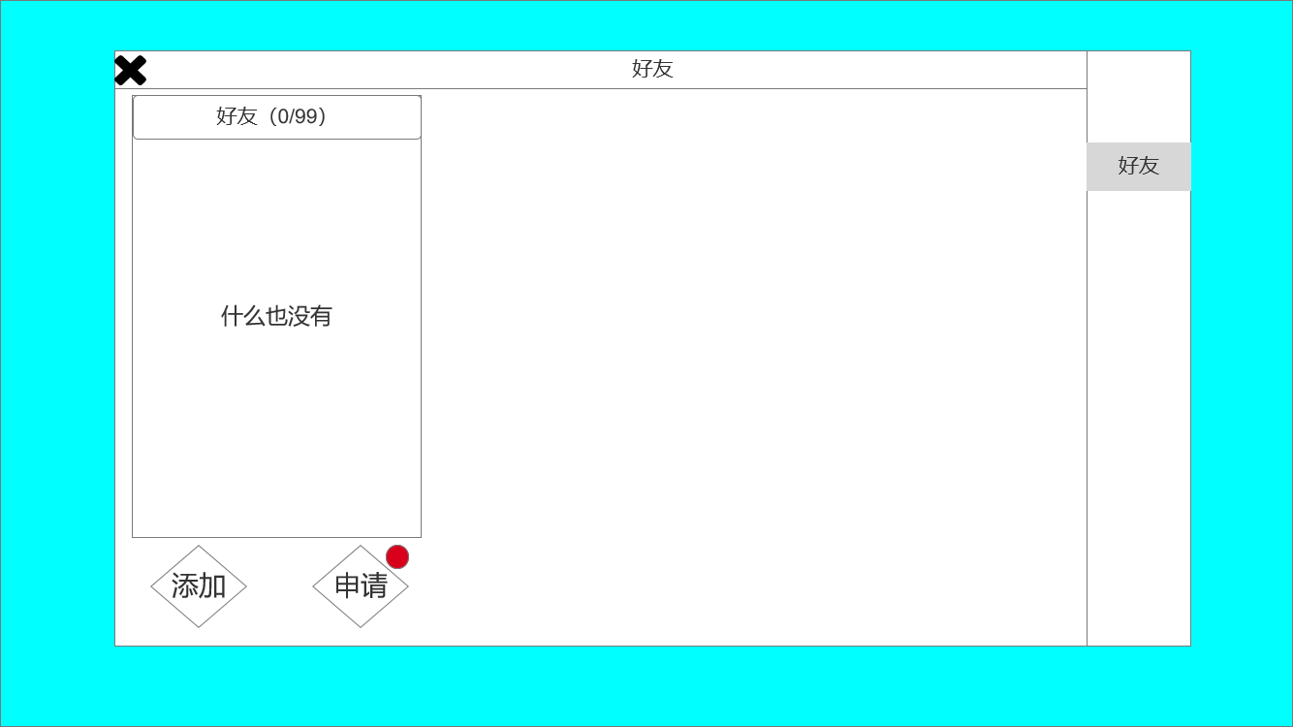
 |  | 1、无好友或无在线好友，文本提示，
 |  | 2、有好友申请，"申请"按钮右上角有红点特效，申请好友界面下方有详细界面

1

2

 | 好友申请界面

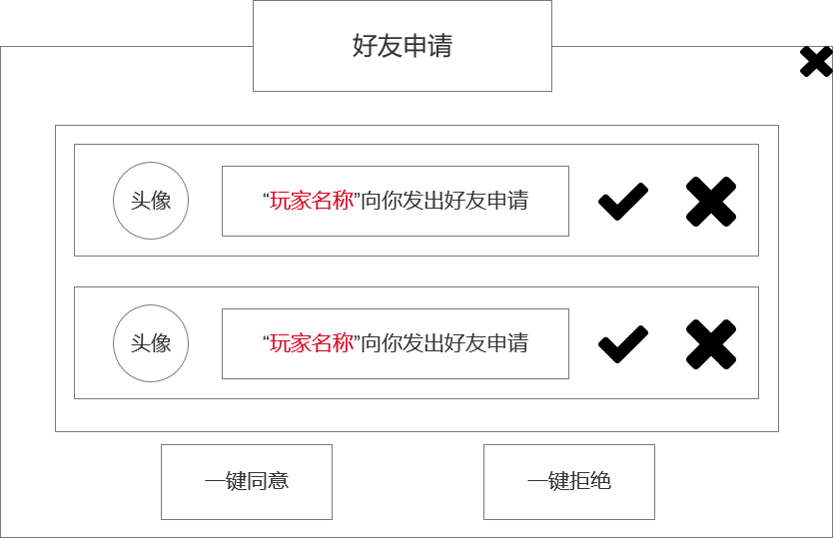
1
 |  | 1、界面标题
 |  | 2、好友申请列表
 |  | ▶ | 显示该玩家头像
 |  | ▶ | 显示玩家名称，文本显示"XXX向你发出好友申请"
 |  | ▶ | 展示同意和拒绝按钮
 |  | 3、需要两个通用按钮，分别为"一键同意"和"一键拒绝"

2

3

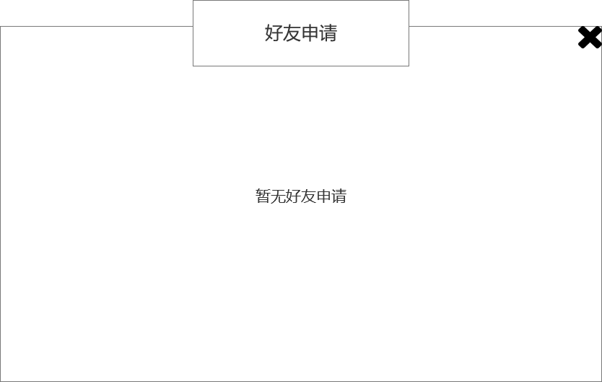

 | 添加好友详细界面

1
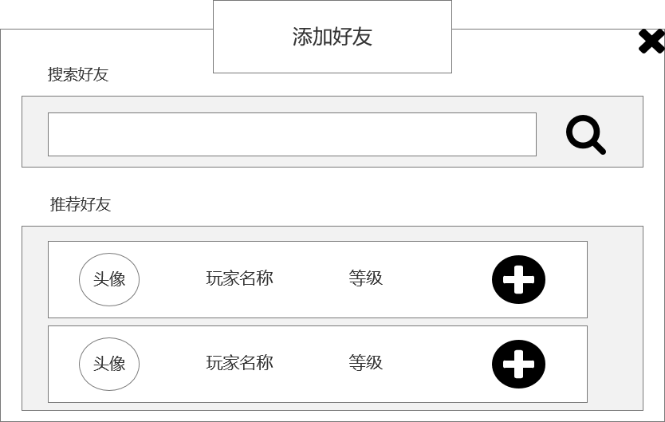
 |  | 1、界面标题
 |  | 2、搜索框
 |  | ▶ | 功能小标题，文本提示，"搜索好友"
 |  | ▶ | 显示一个输入框（输入玩家名称）和一个搜索按钮
 |  | 3、好友推荐
 |  | ▶ | 功能小标题，文本提示，"推荐好友"
2
 |  | ▶ | 列表：显示玩家头像、玩家名称、等级和加号按钮

3

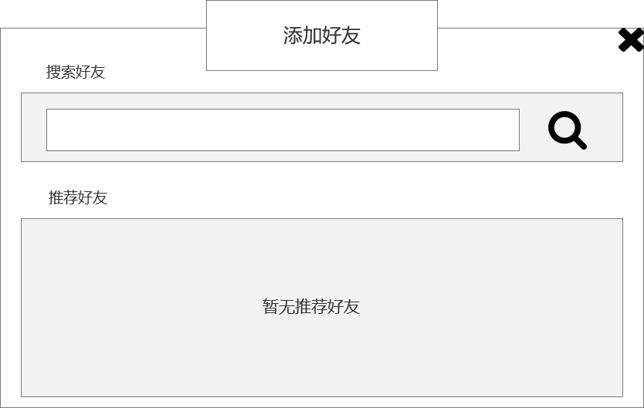

 | 玩家弹窗详细界面

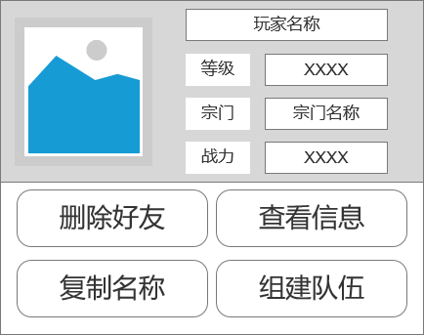
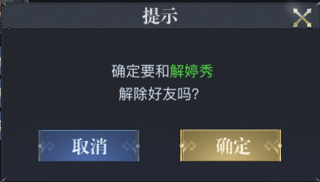
 |  | 1、玩家的基本信息：名称、游戏等级、宗门名称、战力
 |  | 2、操作栏
 |  | ▶ | 删除好友：弹出提示弹窗，如图，可删除好友
 |  | ▶ | 查看信息：跳转到该玩家角色的详细介绍页面
1
 |  | ▶ | 复制名称：复制该玩家的名称
 |  | ▶ | 组建队伍：跳转到组队界面，不展示；向该玩家发出组队邀请，提示"已发出邀请"；若已在其他队伍中，则弹出文本提示"已有队伍"；若对方不在线。则弹出文本提示“对方不在线”

2

 | 无框选标示界面

参考界面
